상품제안서
팬더 쿨러백 보온 보냉가방 도시락가방 런치백 | 상품코드: F22338

 |  |  |  |  |  |  | 02-412-0044 | www.easy1.co.kr
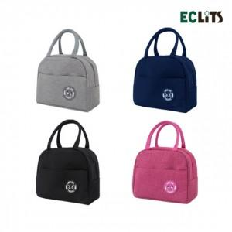

【상세/제작정보】

【인쇄/포장옵션】 | 실크 / OPP(비닐)

【공급단가】 | 수량 | 300~ | 500~ | 1,000~ | 3,000~ | 5,000~
*VAT별도 | 단가 | 2,090원 | 2,010원 | 1,930원 | 1,860원 | 1,810원

【상품 URL】 | http://www.easy1.co.kr/src/goods_detail.php?gdno=22338

